Planilha1
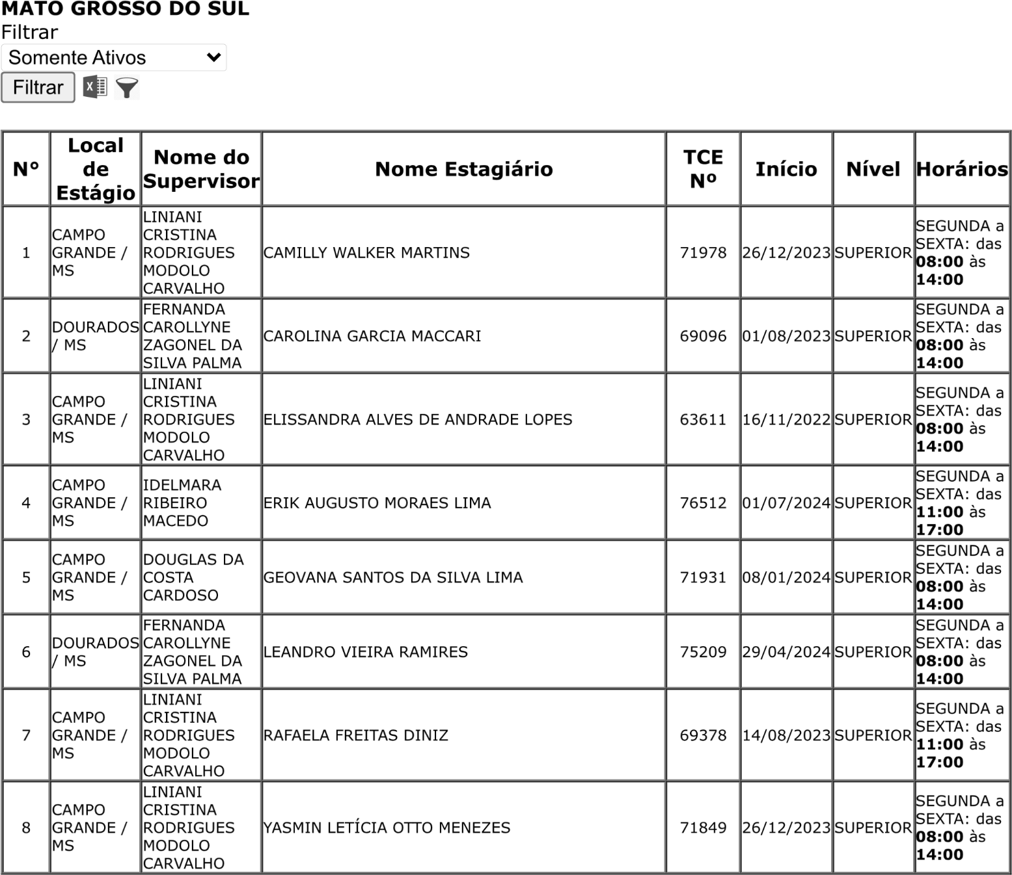
 | ! | !
 | " | # | $
 | %&’()*+,-+).)-()/* | ! !
.&(&/**1232

